Postman
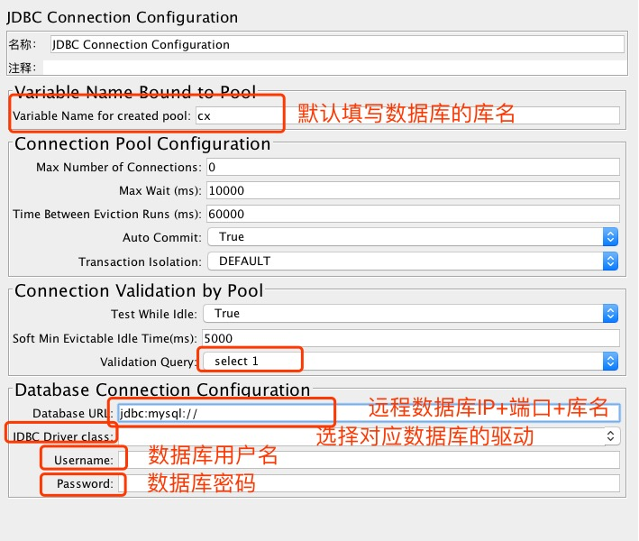
返回目录
postman | 作业 | 作业1： | 总结http状态码
 |  | 作业2： | 总结get与post请求不同之处
 |  | 作业3： | 写剩下的接口
 |  | 接口测试流程： | 1.需求接口文档。如接口地址及每个字段啥意思 2.如果无接口文档，需要跟开发沟通有哪些接口地址，简单沟通 3.
 |  | mdrender | 1.值为true，返回网页html格式 2.值为false，主要是手机端不支持html，markdown格式
 |  | 前端后端定位： | 1.前端ui界面兼容性，功能测试 2.后端指数据有没有传送成功 例子：手机发帖提示发送成功，但是刷新完成后没有数据 分析：发帖通道走接口，第一步：先测试发帖接口，如果发帖接口ok，发送成功，说明前端可能把地址弄错了，如果接口测试有问题，说明后端可能有问题； 第二步：测试正式的接口如果也没有问题，就需要抓包，下礼拜讲
 |  | token | 在数据库保存，问开发或者数据库查找
 |  | get 与post请求区别： | 1.get请求在url显示，post请求在headers显示，post安全性相对高 post更改数据（增加，删除，更改），与数据库交互 get请求一般做查询
 | postman面板介绍 | json与XML | 语法简单，网络传输数据少，XML写法较复杂
 |  | binary | postman上传文件用
 |  | x-www-form-urlencoded | 一般情况用这个做post请求，但是不能上传文件
 |  | form-data | 可以上传文件
 |  | 接口测试请求里面加了:id,需要给一个确定的id值
 |  | 设置环境变量 | 方便ip地址更改或者常用参数更改
 | runner | 用途 | 可以一键执行文件夹里面的请求
 |  | 新建csv文件 | 用来根据不同的值进行接口测试
 |  | csv中文乱码解决办法 | 使用记事本打开，另存为，编码选择UTF-8
 | 变量 | 局部环境变量 | runner里面需要设置,需要在下拉框选择，可以通过选择环境变量进行不同环境测试
 |  | 全局变量 | runner里面不需要设置，直接可以运行, 如果环境变量与全局变量名一样，选择环境变量会优先选择环境变量
 |  | 变量 | 建一个csv文件
 |  | 获取返回的数据 | 1.点击json value check获得语法： var jsonData = pm.response.json() 2.根据想获得的属性名获取

Sheet1
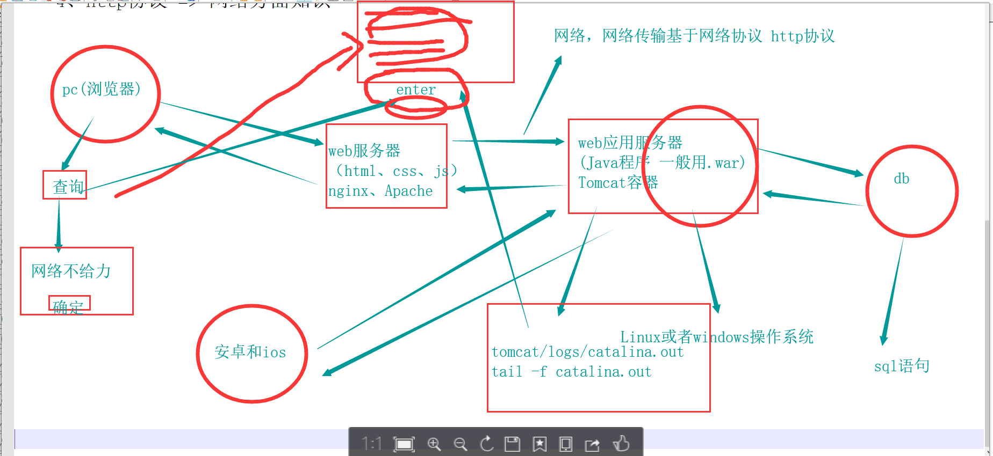
cpu,内存，磁盘
接口测试属于功能测试
灰度发布

 | create table test(id int auto_increment primary key not null,name varchar(10) not null,gender bit(1) default 1,birthday datetime);

 | select * from students where class_id=（select id from class where class_name = "25期"）

 | select * from students where class_id in（select id from class where class_name in( "25期","26期"）and course_id=(select id from course where course = "java")

Github
返回目录
1.首先去GitHub官网注册一个账号，去新建一个仓库，可以把对应的文档放在此仓库。
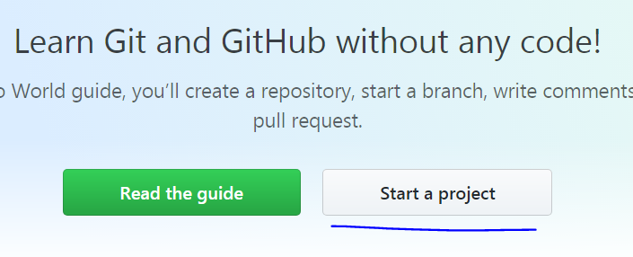
2.下载window git.exe文件，安装
3.打开终端输入git --version 检查是否安装成功

4.常用命令：
a)去github拉文件：git clone + 复制好的地址
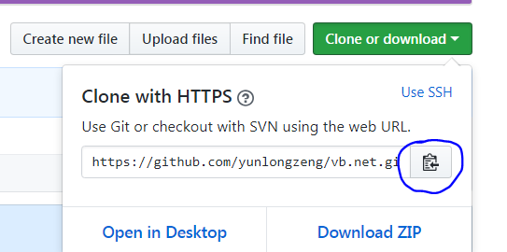
b)上传文件
git init 新建一个空的仓库
git status 查看状态
git config --global user.email "you@example.com"
git config --global user.name "Your Name"
git remote add origin git@github.com:用户名/仓库.git 连接远程仓库
git add . 添加文件
git commit -m '注释' 提交添加的文件并备注说明
git push 上传到服务器

git提示error setting certificate verify locations解决办法
git config --system http.sslverify false

Seleniumday2
返回目录
ocr技术识别验证码
1.注册百度云ocr平台，新建文字识别应用

2.查看技术文档，如何调用接口
imageidentify.py import requests,sys,base64 import ssl,time,re from selenium import webdriver from PIL import Image ssl._create_default_https_context = ssl._create_unverified_context #获取图片保存至本地 driver = webdriver.Chrome() driver.get("https://kyfw.12306.cn/otn/login/init") time.sleep(2) # driver.find_element_by_xpath('//*[@id="loginForm"]/div/ul[2]/li[4]/div/div/div[3]/img').screenshot("./12306.png") driver.save_screenshot("./full_screenshot.png") #裁剪文字图片 im = Image.open("./full_screenshot.png") x = 500 y = 340 w = 100 h = 40 region = im.crop((x, y, x+w, y+h)) region.save("./12306.png") #裁剪图像图片 im_2 = Image.open("./full_screenshot.png") x_2 = 350 y_2 = 380 w_2 = 380 h_2 = 200 region_2 = im_2.crop((x_2, y_2, x_2+w_2, y_2+h_2)) region_2.save("./image.png") # html = driver.page_source # 创建正则表达式规则对象，匹配每页里的段子内容，re.S 表示匹配全部字符串内容 # pattern = re.compile('<img class="touclick-image" alt="" src="(.+?)"', re.S) # 将正则匹配对象应用到html源码字符串里，返回这个页面里的所有段子的列表 # content_list = pattern.findall(html) # session = requests.session() # response = session.get(url=content_list[0],verify=False) # 把验证码图片保存到本地 # f=open('./12306.png','wb') #也可以是其他任何文件名，图片保存在当前目录下 # f.write(response.content) # f.close # print(content_list) #获取文字识别token # client_id 为官网获取的AK， client_secret 为官网获取的SK client_id = "nEA17QNtUIr3DptjaX892fg7" client_secret = "6zklMaTeEPeGUuenE2eDdEo5BGOhqBWI" host = 'https://aip.baidubce.com/oauth/2.0/token?grant_type=client_credentials&client_id={0}&client_secret={1}'.format(client_id,client_secret) # print(host) request = requests.get(host) r = request.json() # print(r) access_token = r["access_token"] print(access_token) #获取图像识别token # client_id 为官网获取的AK， client_secret 为官网获取的SK client_id_2 = "Lefovyj34BsK5GnGAABVKaBW" client_secret_2 = "3ki7VdtKuF5LNLW5HofurAGrOdkik3Fd" host = 'https://aip.baidubce.com/oauth/2.0/token?grant_type=client_credentials&client_id={0}&client_secret={1}'.format(client_id_2,client_secret_2) # print(host) request_2 = requests.get(host) r = request_2.json()

上传图片
2019011301.py #上传照片 driver.find_element_by_id("title").send_keys('Ivon test selenium') driver.find_element_by_xpath('//*[@id="create_topic_form"]/fieldset/div/div/div[1]/a[7]').click() time.sleep(2) driver.find_element_by_css_selector('.webuploader-element-invisible').send_keys(r"E:\vb\Selenium\day02\test.PNG")

快捷键使用方式
2019011301.py #快捷键操作 ele =driver.find_element_by_xpath('//*[@id="create_topic_form"]/fieldset/div/div/div[2]/div[6]') action = ActionChains(driver) action.move_to_element(ele).click().send_keys("hahahha") action.key_down(Keys.CONTROL).send_keys('a') action.key_up(Keys.CONTROL) action.key_down(Keys.CONTROL).send_keys('b') action.key_up(Keys.CONTROL).perform()

拖拽

2019011302.py ele = driver.find_element_by_css_selector('form>div:nth-child(4) div.nc_scale') action = ActionChains(driver) action.click_and_hold(ele).move_by_offset(324,0).perform()

切换frame
2019011303.py #切换frame ele = driver.find_element_by_tag_name('iframe') driver.switch_to_frame(ele) driver.switch_to_frame('iframeLoginIfm') driver.find_element_by_css_selector('#pwdTab').click() driver.find_element_by_css_selector("#pwdUserNameIpt").send_keys("15618926689")

执行java script
2019011304.py #操作日期 date = "2019-02-11" js = 'document.querySelector("#train_date").value = "{}"'.format(date) driver.execute_script(js)
// 视图滚动 document.getElementById('tables-responsive').scrollIntoView()

等待的三种方式
1.time.sleep(2)
2.隐式等待 driver.implicitly_wait(10)
3.显式等待 wait.py from selenium import webdriver from selenium.webdriver.common.by import By from selenium.webdriver.support.ui import WebDriverWait from selenium.webdriver.support import expected_conditions as EC driver = webdriver.Chrome() driver.get("https://login.live.com/login.srf?wa=wsignin1.0&rpsnv=13&ct=1547383493&rver=7.0.6737.0&wp=MBI_SSL&wreply=https%3a%2f%2foutlook.live.com%2fowa%2f%3fnlp%3d1%26RpsCsrfState%3d93a295e3-6c01-e6c6-560f-b26bcff2d142&id=292841&CBCXT=out&lw=1&fl=dob%2cflname%2cwld&cobrandid=90015") #隐式等待 # driver.implicitly_wait(10) #显式等待 element = WebDriverWait(driver, 10).until(EC.presence_of_element_located((By.NAME, "loginfmt"))) driver.find_element_by_name('loginfmt').send_keys("1231231")

模拟手机端
浏览器截长图： 1.开发者工具，按住control + p，输入“>ca”，点击full size screenshot 2.开发者工具,打开手机端页面，点击右上角...，点击full size screenshot
http://chromedriver.chromium.org/mobile-emulation #API
20190113035.py from selenium import webdriver mobile_emulation = { "deviceName": "iPhone X" } chrome_options = webdriver.ChromeOptions() chrome_options.add_experimental_option("mobileEmulation", mobile_emulation) driver = webdriver.Chrome(options = chrome_options) driver.get("https://www.baidu.com")

python excel
Python xlwt
1.终端安装：pip install xlwt
2.API地址：https://github.com/python-excel/xlwt import xlwt from datetime import datetime style0 = xlwt.easyxf('font: name Times New Roman, color-index red, bold on', num_format_str='#,##0.00') style1 = xlwt.easyxf(num_format_str='D-MMM-YY') wb = xlwt.Workbook() ws = wb.add_sheet('A Test Sheet') ws.write(0, 0, 1234.56, style0) ws.write(1, 0, datetime.now(), style1) ws.write(2, 0, 1) ws.write(2, 1, 1) ws.write(2, 2, xlwt.Formula("A3+B3")) wb.save('example.xls')
Python xlrd
API:https://github.com/python-excel/xlrd

微博实战
weibo.py
from selenium import webdriver from selenium.webdriver.common.by import By from selenium.webdriver.support.ui import WebDriverWait from selenium.webdriver.support import expected_conditions as EC import xlwt driver = webdriver.Chrome() driver.implicitly_wait(10) #隐式等待 driver.get("https://weibo.com/") try: element = WebDriverWait(driver, 10).until( EC.presence_of_element_located((By.ID, "weibo_top_public")) #显示等待 ) finally: driver.find_element_by_css_selector(".gn_search_v2>input").send_keys("Web自动化") driver.find_element_by_css_selector(".gn_search_v2>a").click() driver.find_element_by_link_text("高级搜索").click() driver.find_element_by_xpath('//*[@id="radio03"]').click() driver.find_element_by_link_text("搜索微博").click() wb = xlwt.Workbook() ws = wb.add_sheet('Web 自动化') ws.write(0,0,"作者") ws.write(0,1,"主题") ws.write(0,2,"日期") ws.write(0,3,"收藏") ws.write(0,4,"转发") ws.write(0,5,"评论") ws.write(0,6,"点赞") i = 1 for x in range(5): eles = driver.find_elements_by_css_selector("#pl_feedlist_index > div:nth-child(2) > .card-wrap") for ele in eles: author = ele.find_element_by_css_selector(".name").text title = ele.find_element_by_css_selector(".txt").text date = ele.find_element_by_xpath('.//*[@class="from"]/a[1]').text shoucang = ele.find_element_by_xpath('.//*[@class="card-act"]/ul/li[1]').text.split("收藏")[1] or 0 #没有的话输出0 zhuanfa = ele.find_element_by_xpath('.//*[@class="card-act"]/ul/li[2]').text.split("转发")[1] or 0 #没有的话输出0 pinglun = ele.find_element_by_xpath('.//*[@class="card-act"]/ul/li[3]').text.split("评论")[1] or 0 #没有的话输出0 zan = ele.find_element_by_xpath('.//*[@class="card-act"]/ul/li[4]').text or 0 #没有的话输出0 ws.write(i,0,author) ws.write(i,1,title) ws.write(i,2,date) ws.write(i,3,shoucang) ws.write(i,4,zhuanfa) ws.write(i,5,pinglun) ws.write(i,6,zan) i += 1 driver.find_element_by_xpath('//*[contains(@

alert
alert.py #取消 # Alert(driver).dismiss() # 确定 Alert(driver).accept()

Seleniumday3
返回目录
Unittest
API地址
https://docs.python.org/3/library/unittest.html?highlight=unittest#module-unittest
方法
开头必须以test开头
执行顺序
0~9, A~Z, a~z
断言
每一个testcase需要增加一个断言，否则无法知道结果是否正确
verbosity用法
You can run tests with more detailed information by passing in the verbosity argument: if __name__ == '__main__': unittest.main(verbosity=2) verbosity=1：只出现点
发帖实战
unit_test_create.py
time
from time import localtime, strftime time_png = strftime("%Y_%m_%d_%H_%M", localtime()) driver = self.driver driver.save_screenshot(time_png + '.png')
skip
skip.py import unittest,sys class MyTestCase(unittest.TestCase): @unittest.skip("demonstrating skipping") def test_nothing(self): self.fail("shouldn't happen") @unittest.skipUnless(sys.platform.startswith('mac'),'require mac') def test_format(self): # Tests that work for only a certain version of the library. pass @unittest.skipUnless(sys.platform.startswith("win"), "requires Windows") def test_windows_support(self): # windows specific testing code pass
命令行模式执行
1."-f" fail fast python -m unittest -f xxx.py 2. python -m unittest discover -v day03 "test*.py" day3是当前目录下面的子文件夹，运行的是day03里面的py
suite,指定测试用例执行
一定要注意suite.py文件执行的时候的位置，testcases文件夹需要与suite的py文件在同级目录，如果testcases的py文件与suite文件在同目录，那不需要加上文件夹名字 unit_test_suite.py from testcases.unit_test_create import TestStringMethods import unittest def suite(): suite = unittest.TestSuite() suite.addTest(TestStringMethods('test1_login')) suite.addTest(TestStringMethods('test2_create')) return suite if __name__ == '__main__': runner = unittest.TextTestRunner() runner.run(suite())
Testloader
def suite02(): suite = unittest.TestSuite() loader = unittest.TestLoader().discover('testcases',pattern='unit*.py') suite.addTests(loader) return suite def suite03(): suite = unittest.TestSuite() loader = unittest.TestLoader().loadTestsFromTestCase(TestStringMethods) suite.addTests(loader) return suite

Html report
API地址
https://pypi.org/project/HTMLReport/
终端安装：pip install HTMLReport
生成报告
unit_test_htmlreport.py

logging
python API文档有说明
unit_test_logging.py import logging FORMAT = '%(asctime)-15s %(clientip)s %(user)s %(action)-8s %(message)s' logging.basicConfig(format=FORMAT) d = {'clientip': '192.168.0.1', 'user': 'fbloggs','action':'test'} logger = logging.getLogger('tcpserver') logger.warning('Protocol problem: %s', 'connection reset', extra=d)

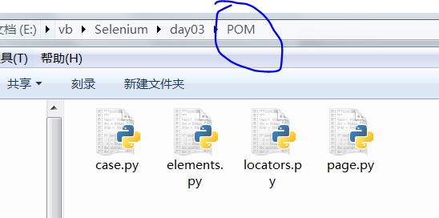
POM
API
https://selenium-python.readthedocs.io/page-objects.html
陷阱
1.登录成功后再进入登录页面，需要删除cookie self.driver.delete_all_cookies()

Jenkins
返回目录
安装jdk，目前支持jdk8以上
1.下载安装包，安装 2.环境变量配置： JAVA_HOME:C:\Program Files (x86)\Java\jdk1.8.0_161 classpath: %JAVA_HOME%\lib\dt.jar;%JAVA_HOME%\lib\tools.jar; path: %JAVA_HOME%\bin; 3.输入java -version检查是否安装成功

安装jenkins
1.官网：https://jenkins.io/download/ 2.下载LTS稳定版的.war文件 3.终端运行：java -jar jenkins.war 4.网页打开：http://localhost:8080，输入原始密码：0c95035e50df469f8cd557f86d726358 5.安装默认程序，等待安装完成
重装Jenkins
删除.Jenkins文件夹即可重新安装，一般在：C:/Users/Administrator/.jenkins

CI概念
持续集成(Continuous integration)是一种软件开发实践，即团队开发成员经常集成它们的工作，通过每个成员每天至少集成一次，也就意味着每天可能会发生多次集成。每次集成都通过自动化的构建（包括编译，发布，自动化测试）来验证，从而尽早地发现集成错误

CD概念
持续部署（continuous deployment）是通过自动化的构建、测试和部署循环来快速交付高质量的产品。

启动
.war文件可以随时启动，公司也是以war包形式在tomcat配置
1.终端运行：java -jar jenkins.war --httpPort=8080 2.网页打开：http://localhost:8080，输入超级管理员权限与密码就可打开

界面简单介绍
1.home目录，可以修改目录： JENKINS_HOME: D:\Program Files (x86)\Jenkins\home

2.Timestamper,时间格式
3.Jenkins Location,可以设置ip或有效域名，就可以从其他电脑访问
4.System Admin e-mail address:可配置发送邮件的邮箱
5.Extended E-mail Notification:配置邮件信息
全局安全配置
可配置用户 1.Authorization可添加用户，配置不同权限
全局工具配置
1.配置不同环境的版本
节点管理
Build Triggers
Build Environment
增加时间戳：Add timestamps to the Console Output
Build
window选择：执行windows批处理命令 mac或Linux选择：执行shell 在输入框输入python执行命令： pip install -r requirements.txt python testsuit.py 保存后退出，点击立即构建即可执行程序

插件安装
在线安装 1.系统管理->插件管理->available 2.搜索对应的插件进行安装
下载安装包安装 1.官网搜索插件：https://plugins.jenkins.io/，后缀名为.hpi 2.进入jenkins系统管理->插件管理->advanced 3.上传已下载文件

创建新项目
1.点击创建新任务，输入项目名，选择自由风格，点击确定 2.General可以写一些项目备注；勾选gitup，输入github地址； 丢弃旧的构建，输入10，可以删除旧的构建信息；git，输入项目名，添加用户名和密码；增加时间戳：Add timestamps to the Console Output；build选项：window选择：执行windows批处理命令， mac或Linux选择：执行shell，在输入框输入python执行命令：pip install -r requirements.txt python testsuit.py 3.点击保存 4.点击立即构建 5.构建其他工程可以配置多个项目依次执行

安装Tomcat Windows
1.下载对应的windows版本的tomcat zip文件 2.配置环境： CATALINA_BASE：D:\Program Files (x86)\Tomcat\apache-tomcat-9.0.14 CATALINA_HOME: D:\Program Files (x86)\Tomcat\apache-tomcat-9.0.14 path添加：%CATALINA_HOME%\lib;%CATALINA_HOME%\bin; 3.任意终端输入：startup，启动tomcat 4.网址输入：localhost:8080
修改端口号
1.打开conf文件夹下面的server.xml 2.找到默认的8080，修改为合适的端口号，如8089

项目代码所需包自动生成
1.pigar API:https://github.com/damnever/pigar 2.终端安装：pip install pigar 3.项目根目录输入：pigar； 自动生成requirements.txt 4.项目包一次性安装： pip install -r requirements.txt

使用环境变量
1.windows：%环境变量名% 2.mac: $环境变量名

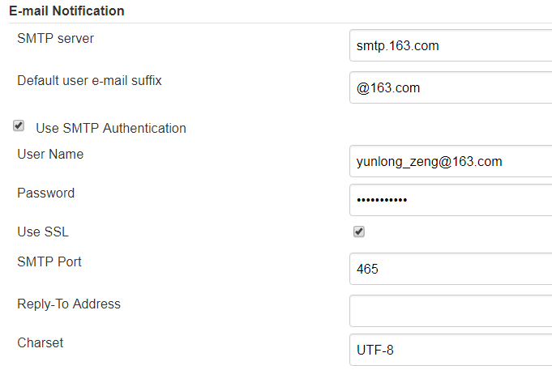
配置邮件
非pipeline 1.系统管理->系统设置->选择E-mail notification 2.管理员邮箱必须设置 3.163邮箱的授权密码需要开启，jenkens里面的密码使用授权密码
pipeline 1.系统管理->系统设置->选择Extended E-mail Notification 2.管理员邮箱必须设置 3.163邮箱的授权密码需要开启，jenkens里面的密码使用授权密码

PipeLine项目
1.点击创建新任务，输入项目名，选择流水线，点击确定
2.Pipeline script 根据样例修改内容，修改完成，保存后点击立即构建即可成功运行
node { stage('Preparation') { // for display purposes // Get some code from a GitHub repository git 'https://github.com/yunlongzeng/Test.git' // Get the Maven tool. // ** NOTE: This 'M3' Maven tool must be configured // ** in the global configuration. } stage('Build') { // Run the maven build if (isUnix()) { sh "'pip' install -r requirements.txt" } else { bat(/"pip" install -r requirements.txt/) } } stage('Run') { if (isUnix()) { sh "'python' testsuite.py" } else { bat(/"python" testsuite.py/) } } }
3. Pipeline语法：http://localhost:8080/job/PipeLine/pipeline-syntax/
4.配置发送邮件： https://jenkins.io/blog/2016/07/18/pipeline-notifications https://jenkins.io/doc/pipeline/steps/email-ext/ https://wiki.jenkins.io/display/JENKINS/Email-ext+plugin
5.注意切换目录不能使用cd，要用Pipeline语法

